массаж
ТЗ на закупку МВО
№ | Наименование | Фото | Характеристики | Единица измерения | Кол-во
1 | Простыня | 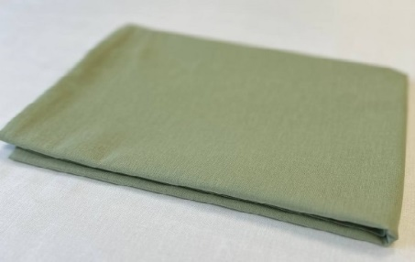 | Ткань:Поплин Состав:Хлопок 100% Размер простыни:150х215 Цвет:фисташковый/тёмно-зеленый Плотность: 110 г/м2 и более Размеры и комплектация:150х215 | шт. | 30-40
2 | Силиконовая подушка для массажного стола | 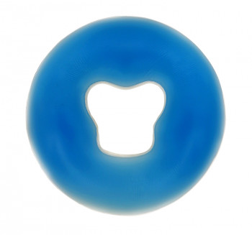 | Материал изделия: силикон Комплектация: силиконовая подушка для массажного стола с гелеобразным наполнением Высота предмета: 1.8 см Цвет: Зеленый/ бежевый Размер: внешний диаметр 28-30 см, внутренний - 11-13 см | шт. | 1
3 | Силиконовая подушка для массажного стола | 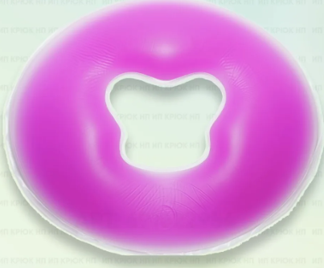 | Тип: Подушка для кушетки Цвет: Зеленый/ бежевый Материал внешнего покрытия: Силикон (гелеобразное наполнение) Размер: внешний диаметр 28-30 см, внутренний - 11-13 см | шт. | 1
5 | Тапочки одноразовые 100 пар | 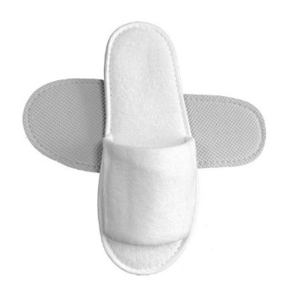 | Количество в упаковке: 100 пар. Цвет товара: любой. Размер: универсальный Дополнительно: каждая пара в индивидуальной упаковке | пара | 100

